Duty Cycle Monitor
Duty Cycle Monitor |  |  |  |  | 33238551

Customer Name: | 170227104443 |  | System Type: | QSK50/60 CM850/CM2150/CM2850 MCRS/K123M |  | ECM Code: | AQ60809.08
Unit Number: |  |  | Image Date: | 10.05.26 23:19:24 |  | Software Phase: | 19020116

Parameters | Value | Unit
Время начала по плану маршрута 1 | 3000:56:45 | ЧЧ:СС:СС
Общее время по плану маршрута 1 | 499:10:47 | ЧЧ:СС:СС
Остаток часов по плану маршрута 1 | 00:49:13 | с

Parameters | Value | Unit
Время начала по плану маршрута 2 | 2500:51:37 | ЧЧ:СС:СС
Общее время по плану маршрута 2 | 500:00:00 | ЧЧ:СС:СС
Остаток часов по плану маршрута 2 | 00:00:00 | с

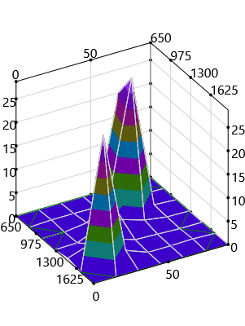
Parameters | Value | Unit
Время начала по долгосрочному плану маршрута | 00:30:00 | ЧЧ:СС:СС
Общее время по долгосрочному плану маршрута | 3499:10:47 | ЧЧ:СС:СС

Short Term Map 1

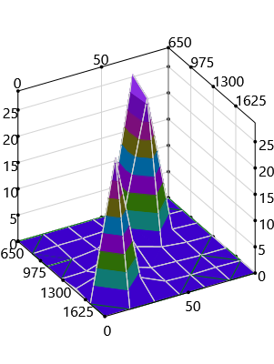

Short Term Map 2

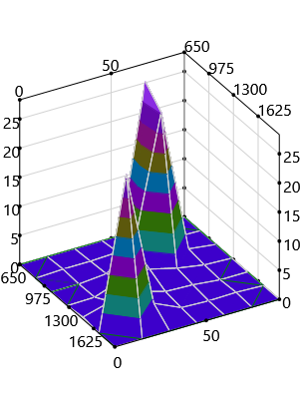
Long Term Map

